Sheet1
코끼리 폴리머 나노 방탄 필름
STI : 02 6673 4900 , Fax : 02 6406 6543
배송주소:
제품명 | 코끼리 폴리머 나노 방탄 필름
이미지 | 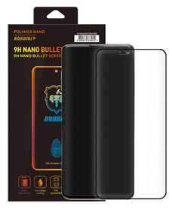
기종/색상 | 필름
갤럭시S8 (G950)
갤럭시S8플러스 (G955)
갤럭시S9 (G960)
갤럭시S9플러스 (G965)
갤럭시S10 (G973)
갤럭시S10플러스 (G975)
갤럭시S10 5G (G977)
갤럭시S20 FE (G781)
갤럭시S20 (G981)
갤럭시S20플러스 (G986)
갤럭시S20울트라 (G988)
갤럭시노트8 (N950)
갤럭시노트9 (N960)
갤럭시노트10 (N971)
갤럭시노트10플러스 (N976)

